2020_09_data
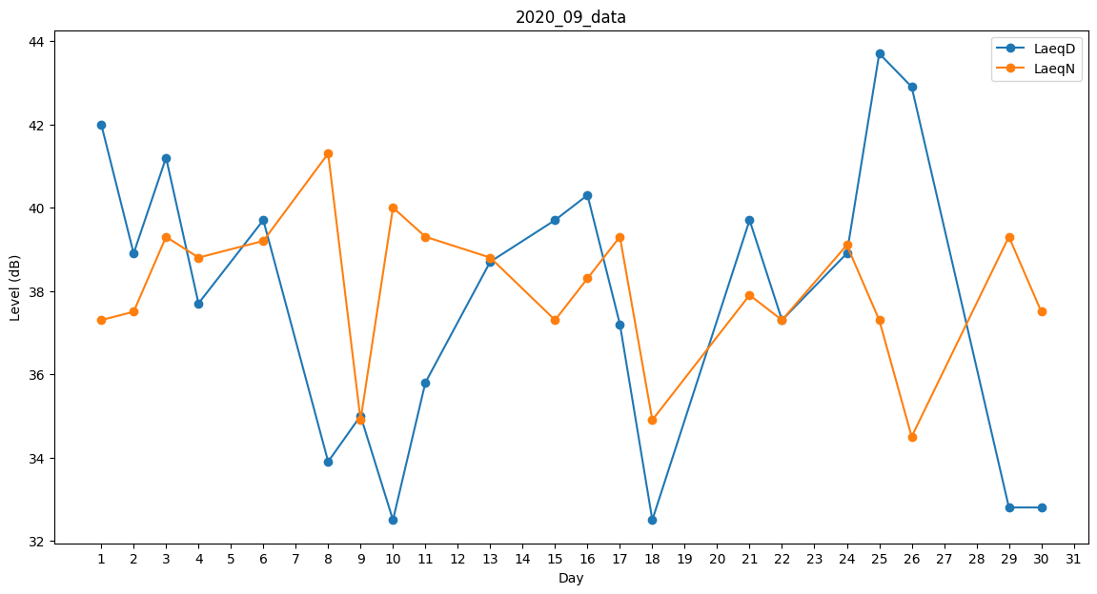
Day | LaeqD | LaeqN
1 | 42 | 37.3
2 | 38.9 | 37.5
3 | 41.2 | 39.3
4 | 37.7 | 38.8
5 | 43.4 | 0
6 | 39.7 | 39.2
7 | 0 | 37.5
8 | 33.9 | 41.3
9 | 35 | 34.9
10 | 32.5 | 40
11 | 35.8 | 39.3
12 | 44.9 | 0
13 | 38.7 | 38.8
14 | 37.6 | 0
15 | 39.7 | 37.3
16 | 40.3 | 38.3
17 | 37.2 | 39.3
18 | 32.5 | 34.9
19 | 31.9 | 0
20 | 41.6 | 0
21 | 39.7 | 37.9
22 | 37.3 | 37.3
23 | 40.8 | 0
24 | 38.9 | 39.1
25 | 43.7 | 37.3
26 | 42.9 | 34.5
27 | 0 | 41.1
28 | 42.3 | 0
29 | 32.8 | 39.3
30 | 32.8 | 37.5

